결과지인쇄
1. 결과지 형식(A) 파랗게 표시된 부분을 [인쇄=>개인별결과지] 에서 인쇄하였을 경우 결과지 프린트(B) 빨간줄 위치에 삽입
2. 결과지 형식(A) 파랗게 표시된 부분을 [인쇄=>개인별결과지] 에서 참고기준 및 임상적의의 삽입

A
 |  |  | 참고기준 | 임상적의의
 | 현미경 | 적혈구
 |  | 백혈구
 |  | 상피세포
 |  | Crystal | 음성 | 요로결석, 요로감염
 | Cotinine 정성 |  | 160~970 pg/mL | 혈액질환 위염, 췌장염

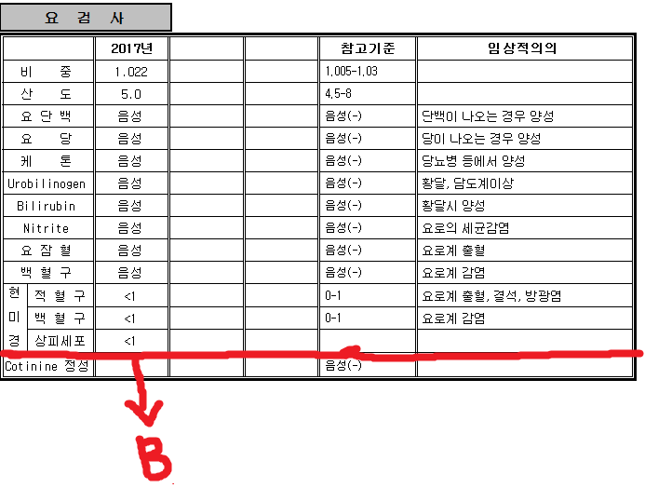
B

